关系图
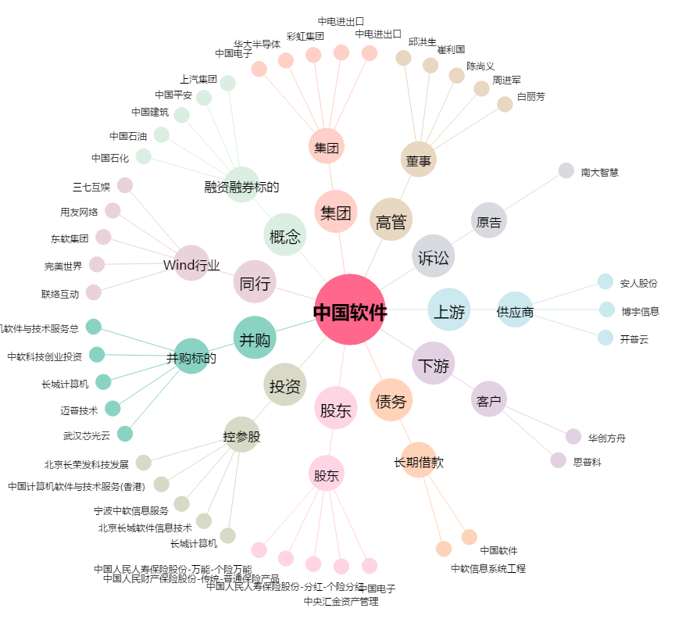
中国软件[600536.SH] - 关系概览图

